注意課題エクセルアプリ
プリント範囲指定（事前にこの範囲で設定していますが、必要に応じて範囲選択をして印刷してみてください） → → → → 設定方法など → → → → → →
 |  |  | 1 | 2 | 3 | 4 | 5 |  |  |  | ↓ | 基準（以上） | 対応記号・文字など
 |  |  |  |  |  |  |  |  |  |  | ↓ | 1 | 1
 |  |  |  |  |  |  |  |  |  |  | ↓ | 3 | 2 | 計算式
 |  |  |  |  |  |  |  |  |  |  | ↓ | 5 | 3 | 7 | 7 | 3 | 2 | 8 | 2 | 10 | 5 | 3 | 9
 | 4 | 4 | 2 | 1 | 4 | 1 | 5 | 3 | 2 | 5 | ↓ | 7 | 4
 |  |  |  |  |  |  |  |  |  |  | ↓ | 9 | 5 | 1 | 4 | 9 | 6 | 10 | 4 | 7 | 8 | 2 | 9
 | 1 | 2 | 5 | 3 | 5 | 2 | 4 | 4 | 1 | 5 | ↓ | →
①「対応記号・文字など」の黄色の背景のセルに、ターゲットにしたい記号や文字・絵文字などを入力します。 （エクセルの「数式の設定」を「自動計算」にすると、記号等を入力後にエンターキーを押すと自動で反映されると思います。）
②再計算を実行するには、「数式」メニューのところで「再計算実行」をクリックすると、新たな結果が反映されると思います。
 |  |  |  |  |  |  |  |  |  |  |  |  |  | 3 | 7 | 9 | 4 | 8 | 8 | 8 | 2 | 6 | 5
 | 2 | 4 | 5 | 2 | 4 | 4 | 4 | 1 | 3 | 3
 |  |  |  |  |  |  |  |  |  |  |  |  |  | 4 | 4 | 2 | 2 | 1 | 6 | 10 | 9 | 5 | 4
 | 2 | 2 | 1 | 1 | 1 | 3 | 5 | 5 | 3 | 2
 |  |  |  |  |  |  |  |  |  |  |  |  |  | 5 | 1 | 3 | 2 | 9 | 7 | 9 | 6 | 9 | 5
 | 3 | 1 | 2 | 1 | 5 | 4 | 5 | 3 | 5 | 3
 |  |  |  |  |  |  |  |  |  |  |  |  |  | 3 | 4 | 4 | 5 | 2 | 2 | 6 | 10 | 2 | 7
 | 2 | 2 | 2 | 3 | 1 | 1 | 3 | 5 | 1 | 4
 |  |  |  |  |  |  |  |  |  |  |  |  |  | 7 | 7 | 4 | 8 | 9 | 3 | 10 | 2 | 3 | 8
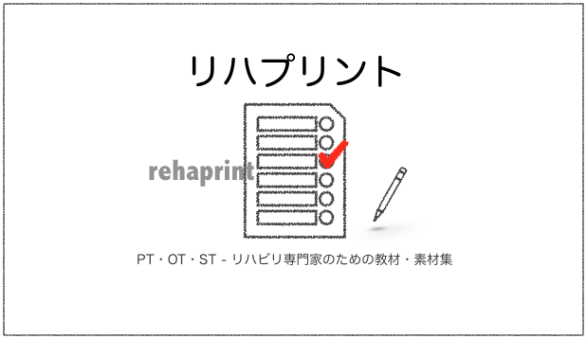
 | 4 | 4 | 2 | 4 | 5 | 2 | 5 | 1 | 2 | 4
 |  |  |  |  |  |  |  |  |  |  |  |  |  | 4 | 6 | 9 | 4 | 3 | 4 | 4 | 2 | 6 | 5
 | 2 | 3 | 5 | 2 | 2 | 2 | 2 | 1 | 3 | 3
 |  |  |  |  |  |  |  |  |  |  |  |  |  | 4 | 3 | 5 | 3 | 2 | 4 | 4 | 10 | 3 | 5
 | 2 | 2 | 3 | 2 | 1 | 2 | 2 | 5 | 2 | 3
 |  |  |  |  |  |  |  |  |  |  |  |  |  | 9 | 8 | 9 | 3 | 4 | 6 | 9 | 3 | 6 | 3
 | 5 | 4 | 5 | 2 | 2 | 3 | 5 | 2 | 3 | 2

 |  |  |  |  |  |  |  |  |  |  |  | リハビリ専門家のための無料プリント課題などを公開中です。 ウェブサイトもお役に立つことがありましたら幸いです。

 |  |  |  |  |  |  |  |  |  |  |  | リハプリント - リハビリ用教材・素材集 by PT・OT・STニュース.blog https://ptotstnews-blog.com/rehaprint/

 |  |  | 合計 | 1 | 2 | 3 | 4 | 5
 |  |  | 100 | 16 | 31 | 18 | 16 | 19

 |  |  |  |  |  |  |  |  |  | ©リハプリント

